処理概要
テレフォンレポートシステム |  |  |  |  |  | 処理ID |  | 0 |  |  |  | 作成者 | 李梁 | 作成日 | 2014-07-18
２．処理概要 |  |  |  |  |  | 処理名称 |  | 店舗インポート |  |  |  | 査閲者 | 韓 | 査閲日 | 2014-07-18
 |  |  |  |  |  |  |  |  |  |  |  | 承認者 |  | 承認日

 | 処理フロー |  |  |  |  |  |  |  |  | 処理概要

M_Shop
 |  |  |  |  |  |  |  |  |  | 【画面機能】
 |  |  |  |  |  |  |  |  |  | ・ | 参照したファイルをインポートする

店舗インポート

No |  | テーブル名称 | テーブルID | 編成 | I/O |  | 備考 |  | 特記事項
1 | M_店舗 |  | M_Shop

画面遷移
テレフォンレポートシステム | 処理ID | 0 | 作成者 | 李梁 | 作成日 | 2014-07-18
３．画面遷移図 | 処理名称 | 店舗インポート | 査閲者 | 韓 | 査閲日 | 2014-07-18
 |  |  | 承認者 |  | 承認日

＜凡例＞
メインWindow
タブ
ポップアップ
■PopUp
××画面
○○△△
××画面
<VIEW0xxx>
○○△△
××画面
<VIEW0xxx>

店舗インポート

［キャンセル］
［承認依頼取消］
［キャンセル］
［承認依頼］
［送付情報出力］
［送付情報出力］
［いいえ］
［いいえ］
［いいえ］
［いいえ］
［いいえ］

画面ｲﾒｰｼﾞ
テレフォンレポートシステム | 処理ID | 0 | 作成者 |  | 李梁 | 作成日 | 2014-07-18
５．画面ｲﾒｰｼﾞ | 処理名称 | 店舗インポート | 査閲者 |  | 韓 | 査閲日 | 2014-07-18
 |  |  | 承認者 |  |  | 承認日

画面レイアウト |  |  |  | 補足説明

 |  |  |  | ＜目的＞
 |  |  |  | ・店舗データをインポートする

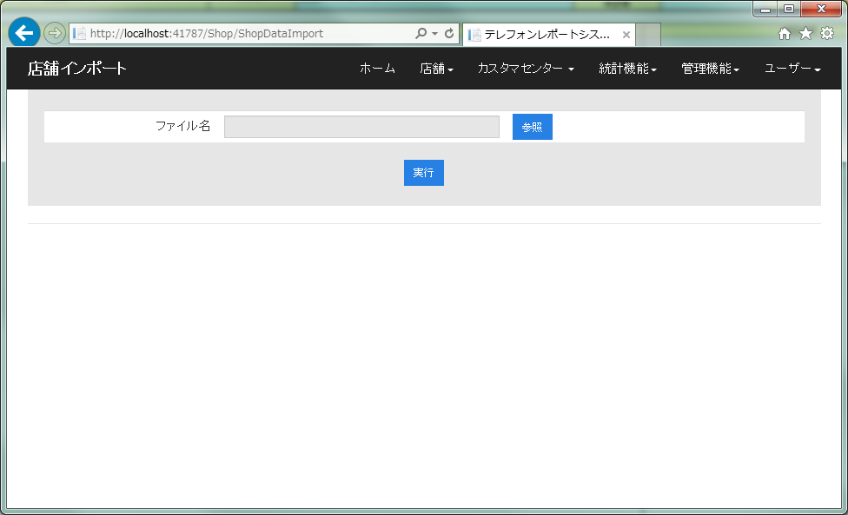

 |  |  |  | ＜用途＞
 |  |  |  | ・店舗データをインポートする

 |  |  |  | ＜ボタン＞

 |  |  |  |  | 「参照」：インポートファイルを参照することができる
 |  |  |  |  | 「実行」：店舗データがインポートする

 |  |  |  | ＜備考＞
 |  |  |  | エラーメッセージ：「店舗インポートエラー」

